振込先確認書
様式第１号 別紙２
 |  | 富山県ＬＰガス料金負担軽減支援事業費助成金 振込先確認書 |  |  |  |  | 令和 年 月 日

 |  |  |  |  |  | 事業者名
 |  |  |  |  |  |  | （様式第１号別紙１ 事業者登録書記載の名称）
金融機関コード | 支店 コード | 預金科目 | 口座番号 | 登録名 | 金融機関名 | 支店名 | 受取人名
4桁 （銀行ｺｰﾄﾞ） | 3桁 （店番号） | 1:普通 、2:当座 9:その他 | 7桁 (6桁以下の場合、始めに「0」を記載) | 漢 字 （例）北銀 太郎 | 漢 字 （例）北陸銀行 | 漢 字 （例）電気ビル支店 | ｶﾀｶﾅ(半角) （例）ﾎｸｷﾞﾝ ﾀﾛｳ

※１ 口座番号が６桁以下の場合、始めに「０」を記載してください。
※２ 必ず申請者名義の口座を指定してください（申請者が法人の場合は当該法人の口座に限ります）。また、通帳等に記載のとおり正確に記入してください。
※３ 通帳の表紙及び、表紙をめくった見開きページ全体の両方が確認できるものを添付すること。
※４ ネット銀行の場合、上記の記入内容が確認できる口座情報照会画面などの写しを添付すること。
【通帳の表側 貼付場所（イメージ）】 |  |  |  |  | 【通帳の見開きページ 貼付場所（イメージ）】
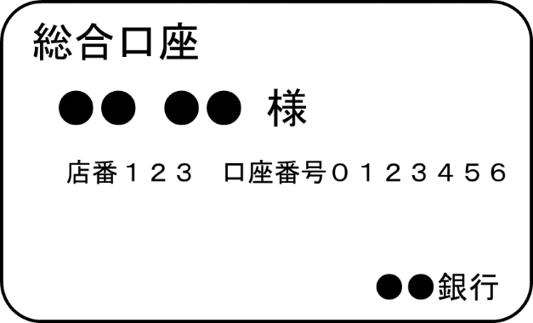
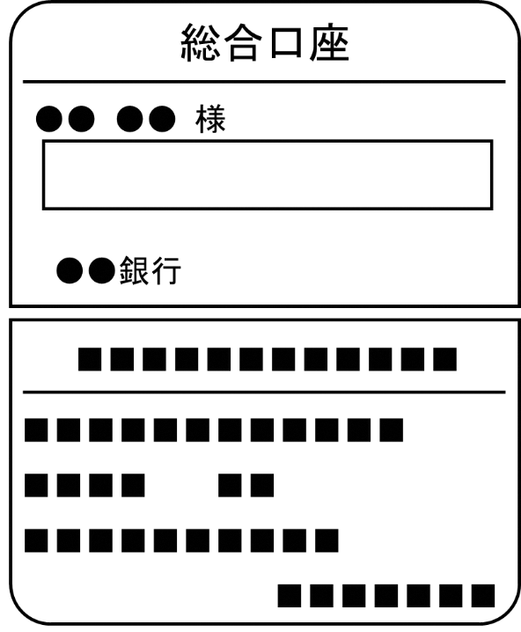

通帳の表紙及び、表紙をめくった見開きページ全体の写しの添付チェック

